Sheet1
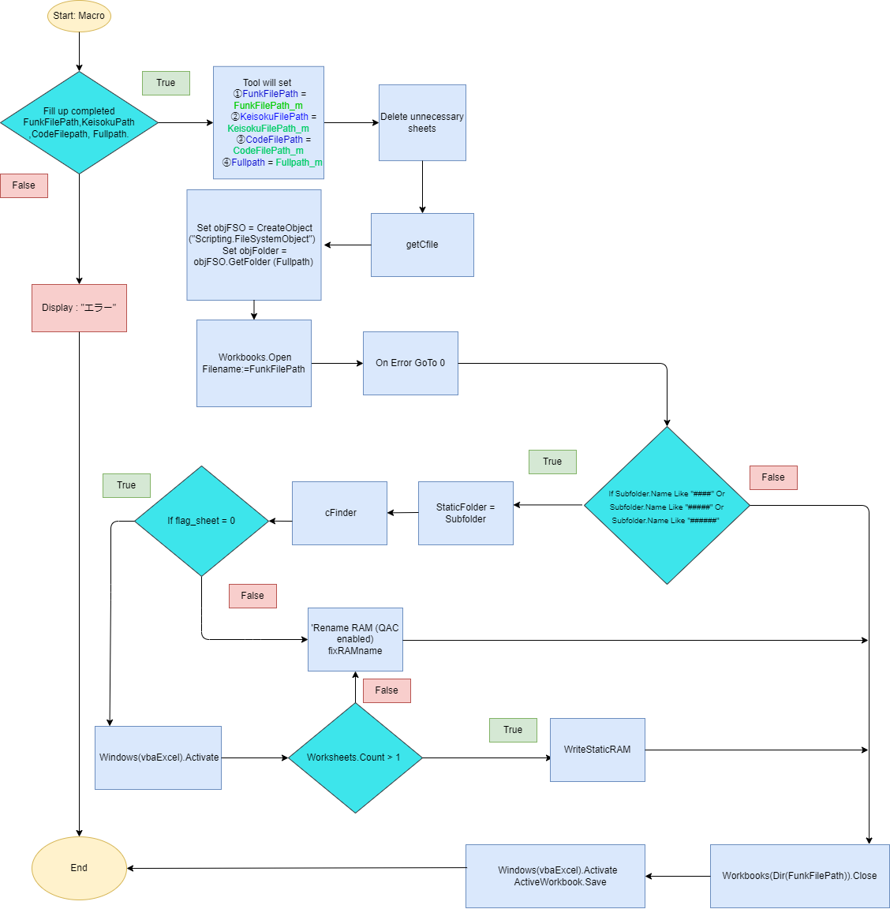
処理の開始

Function Macro

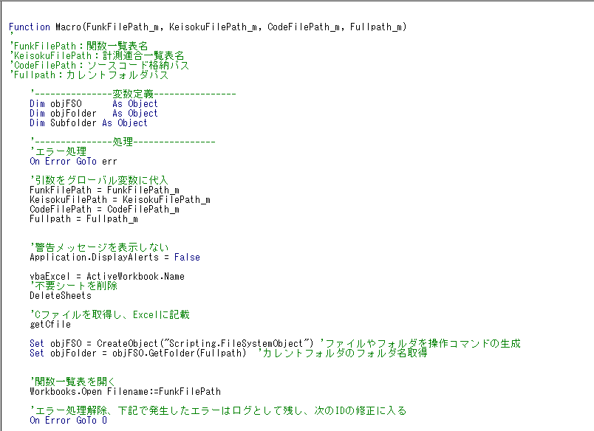
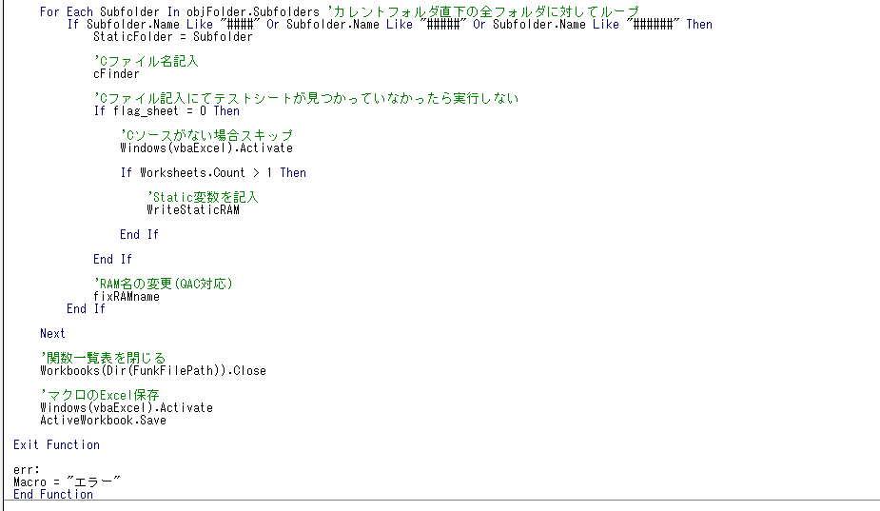
右記①～④のパスは揃っているか
不要なシートの削除
引数をグローバル変数(各パス)に設定
Variable Declaration
Open the Workbooks which
has variable "FunkFilePath

Cファイルの取得
オブジェクト生成
Process "err"

エラーを表示する

'Assign argument to global variable

変数「FunkFilePath」を
持つワークブックを開く
エラーが発生しても
次の処理に進む
'Do not display warning messages

'Delete unnecessary sheets

Get the C file and write it to Excel

サブフォルダ内に
ファイルが無いか
CFinder関数を呼ぶ
サブフォルダの値を
スタティックフォルダ
(グローバル変数)に格納する
サブフォルダ名が4桁～6桁か
Generate commands to manipulate files and folders and Get the Folder name

'Open the function table, 'Unprocess the error, log the error below and go to fix the next ID

fixRAMname関数を呼ぶ

'C file name entry

Do not execute if the test sheet is not found in the C file entry.

Windows(vbaExcel) を起動する
テストシートブックの中にあるシート数が1より多いか
WriteStaticRAM関数を呼ぶ
Skip if no C source

'Fill in the Static variable

処理の終了
ワークブックを閉じる
Windows(vbaExcel) を起動する
テストシート修正マクロを保存する
Rename RAM (QAC enabled)

'Close the function table

'Save the macro in Excel

Print "Error"

Sheet2
処理開始
引数をグローバル変数(各パス)に設定
[テストシート修正マクロ.xlsm]の不要なシートを削除します
処理終了
FALSE
TRUE
List_All(job) As Boolean
ZIPファイル内のフォルダの数だけループさせて右記の処理を実施
フォルダ名はIDナンバーか
「List_All1(folders1)」のVBAマクロをコールする
TRUE
FALSE

「getCfile」をコール

オブジェクト生成

変数「FunkFilePath」を
持つワークブックを開く

フォルダの数だけループさせて右記の処理を実施

サブフォルダ名が4桁～6桁か

TRUE
サブフォルダの値を
スタティックフォルダ
(グローバル変数)に格納する

「cFinder」をコール

サブフォルダ内に
ファイルが無いか

